Лист1
 |  |  |  |  |  |  |  |  |  | - | Vbat | +
 |  |  |  |  |  |  |  |  |  |  | 3v
10 кОм |  | фоторезистор

 |  |  |  |  |  |  | кн1

 |  |  |  |  |  | кн2
 |  |  | Rx
 | Tx
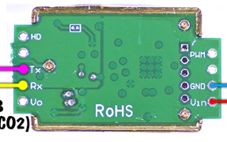
 |  |  |  | DIN | пин ленты
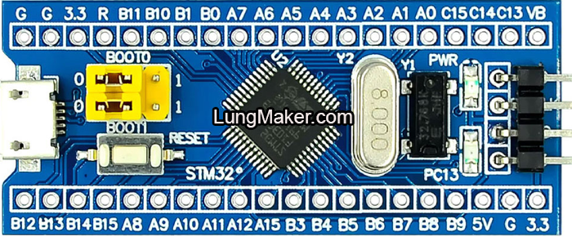

 |  |  |  |  |  |  |  |  |  |  |  |  |  |  |  | MH-Z19B

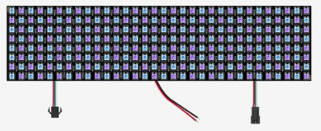
 |  |  |  |  |  |  |  |  |  |  |  |  | Power -5v
 |  |  |  |  |  |  |  | SCL | SDA |  |  |  |  |  |  |  | −
 |  |  |  |  |  |  |  |  |  |  |  |  |  |  | 5V
 |  |  |  |  |  |  |  |  |  |  |  | Power +5v |  |  |  |  | +


 |  |  |  |  |  |  |  |  |  |  |  |  |  | BME280

